Minh chứng phân công
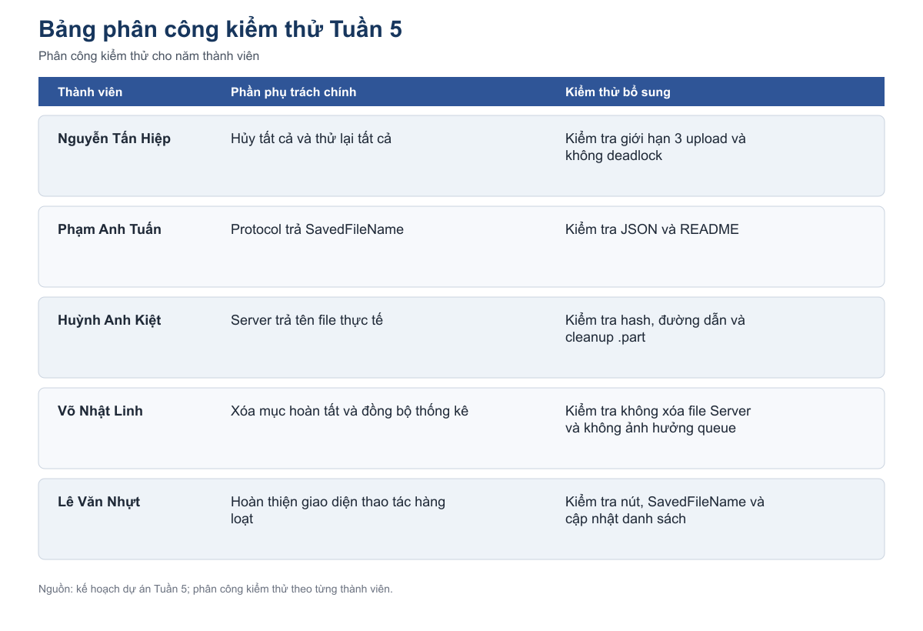
Minh chứng phân công kiểm thử 5 tuần
Năm hình dưới đây thể hiện phân công cho năm thành viên trong file test case.

 | Hình 1 Phân công kiểm thử Tuần 1
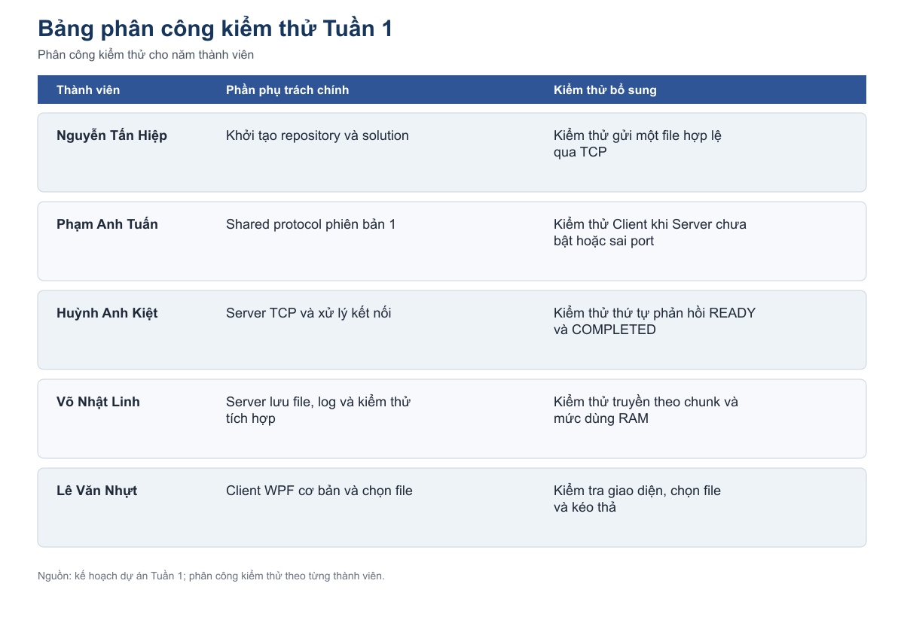

 | Hình 2 Phân công kiểm thử Tuần 2
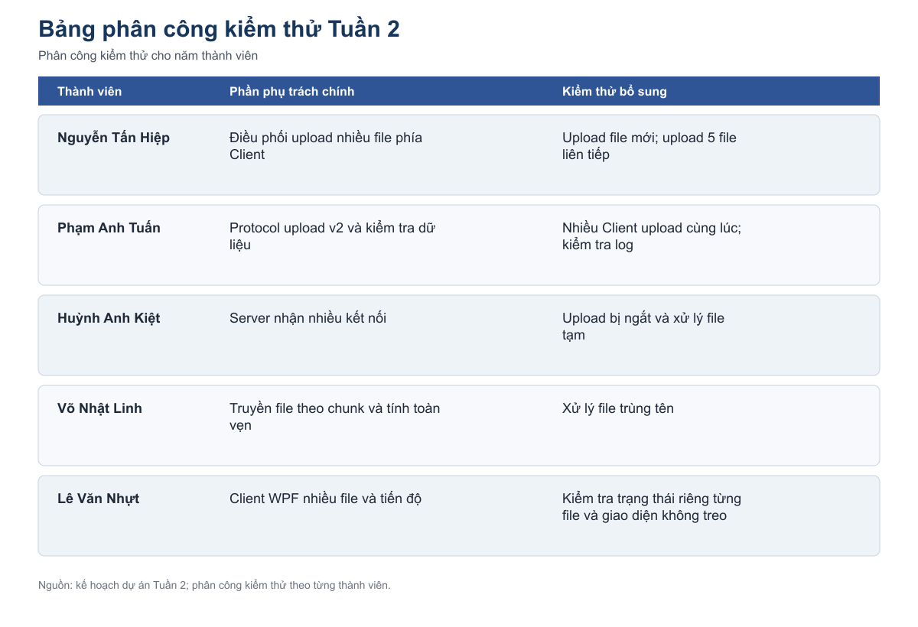

 | Hình 3 Phân công kiểm thử Tuần 3
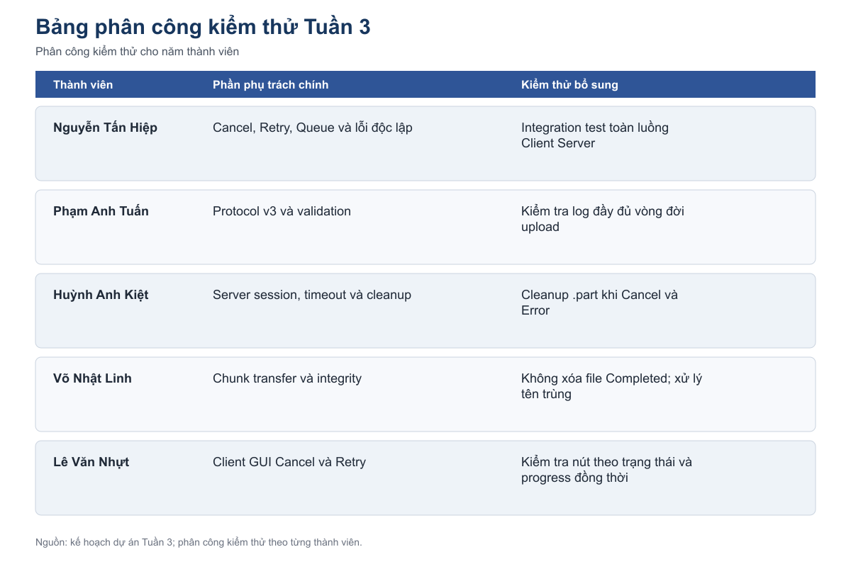

 | Hình 4 Phân công kiểm thử Tuần 4
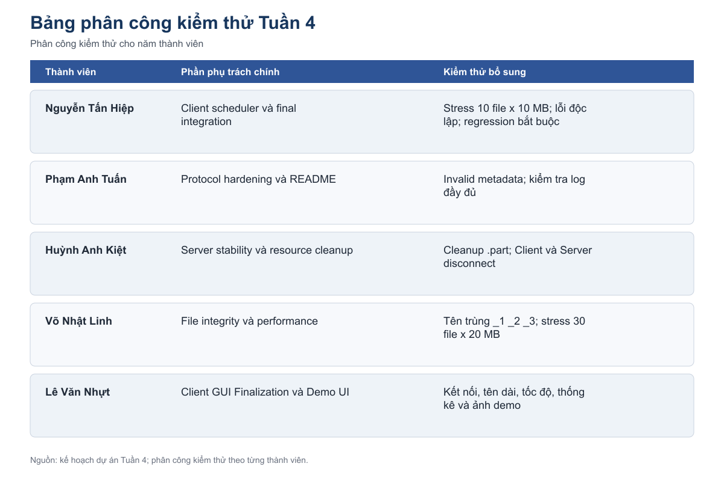

 | Hình 5 Phân công kiểm thử Tuần 5

